关系图
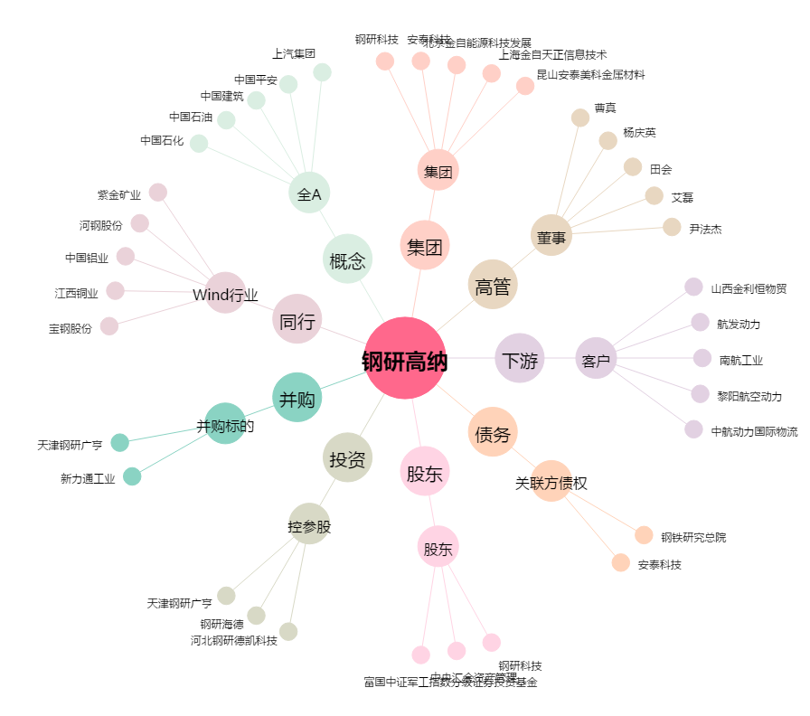
钢研高纳[300034.SZ] - 关系概览图

